화면상세설계
화면ID | DSB_SCR_001 |  | 화면명 | Tutorials 목록 화면
유스케이스ID | -
시퀀스ID | -
화면유형 | 출력 |  | 메뉴경로 | Tutorial - List
화면개요 | Tutorials 목록 출력
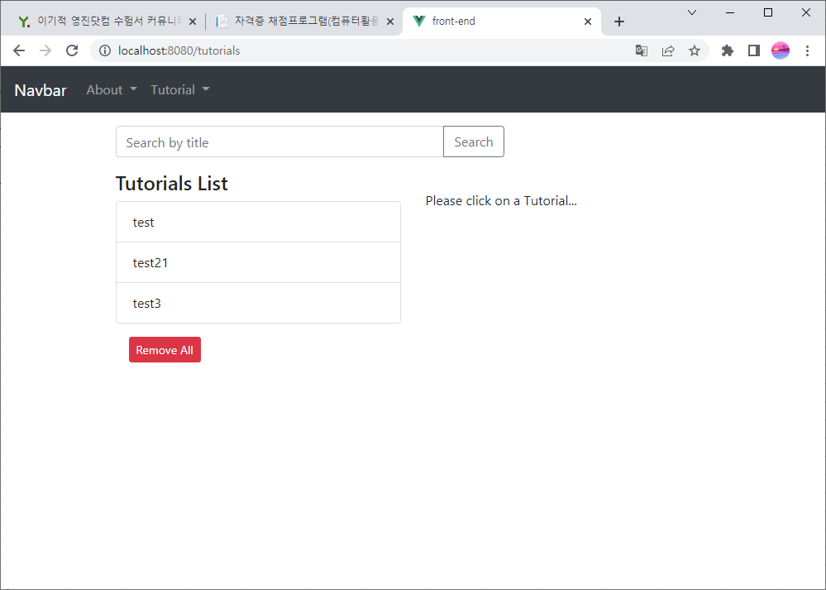

입출력항목
항목명 | 컨트롤명 | 타입 및 길이 | 속성 | Validation Check
Tutorials 아이디 | ID | 숫자 | O
Tutorials 제목 | TITLE | 문자열(256) | O
Tutorials 설명 | DESCRIPTION | 문자열(1000) | O
Tutorials 출판여부 | PUBLISHIED | 문자열(1) | O
Tutorials 삭제여부 | DELETE_YN | 문자열(1) | O
Tutorials 삽입시간 | INSERT_TIME | 문자열(30) | O
Tutorials 수정시간 | UPDATE_TIME | 문자열(30) | O
Tutorias 삭제시간 | DELETE_TIME | 문자열(30) | O
* 속성 I : Input, O : Output, R : ReadOnly, E : Editable, H : Hidden

ERD
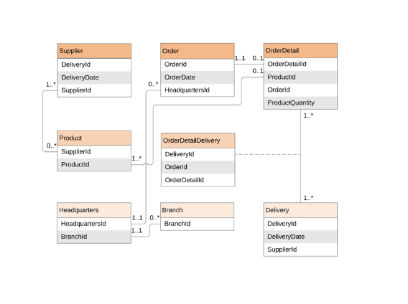
시스템명 | DSB | 서브시스템명
단계명 | 설계 | 작성일자 | 2022-06-03 | 버전

1. 엔티티 관계도(ERD)
ERD ID | DSB_ERD_001 | ERD 명 | Tutorial 테이블 ERD

